Sheet1
 |  | Date/DateFormat/SimpleDateFormat/Calendar/GregorianCalendar |  |  | I/O Stream
集合： Map、Collection（Set/List）都是接口. Set和List都继承了Collection，Collection中不包含Map，而Map和Collection直接继承了Object. 有序：存储顺序与添加顺序相同，可以通过下标访问 无序：存储顺序与添加顺序无关，没有下标 按照以上定义，List是有序的，Set是无序的. 此外，List允许重复值，Set不允许重复值，即: List - 有序可重复 Set - 无序不可重复 Map中的TreeMap、Set中的TreeSet实现了相关的SortedXXX接口，因此存储时是排好序的，但存储顺序与添加顺序无关，不允许null值/null键. Map中的HashMap、Set中的HashSet都是基于哈希表，无序，允许null值/null键. HashMap/HashSet、ArrayList/LinkedList允许null TreeMap/TreeSet不允许null 只有带Tree的不能为null，且在存储时排好序.（若HashSet允许null,就不能排序了） | 字符串格式化： String类的静态方法format()用于返回格式化后的字符串，语法为： String.format("模式"， 被格式化的字符串) 如： String str = String.format("%d", 0xabc); //格式化为十进制 String.format("%b", 3 > 5); //以boolean类型表示 String.format("%H", "abcde"); //以散列码表示 String.format("%s", true); //格式化为字符串类型 其他类型为： %c %C ：格式化为字符类型 %o : 格式化为八进制整数 %e : 格式化为用科学计数法表示的十进制数 %n : 格式化为特定于平台的行分隔符 %% : 字面值% | Date: Date对象代表一个有毫秒精度的指定瞬间，可以用指定方法得到该指定瞬间的日期和时间. 构造方法： Date() 代表当前日期和时间 Date(long date) 代表从197/01/01 00:00开始date毫秒后的时间 Date类的方法大都deprecated: Date对象的after(Date when)/Before(Date when)可用于比较两个Date对象的先后. getDate()/getDay()/getMonth()/getSeconds()方法已经deprecated并被Calendar.get(Calendar.DAY_OF_WEEK)替代. parse(String)已经deprecated并被DateFormat.parse(String s)替代. 其他可用的方法： getTime(): 返回long类型的毫秒数 setTime(long time): 设置Date对象到time指定的瞬间 | SSH协议： SSH是建立在应用层基础上的安全协议，专为远程登录和其他网络服务提供安全性保证. SSH将所有传输的数据加密，传输的数据也会被压缩，既可以防止"中间人"攻击，又可以加快传输速度. | Maven目录： 打开pom.xml，最基础的是这样的： <project xmlns="http://maven.apache.org/POM/4.0.0" xmlns:xsi="http://www.w3.org/2001/XMLSchema-instance" xsi:schemaLocation="http://maven.apache.org/POM/4.0.0 http://maven.apache.org/xsd/maven-4.0.0.xsd"> <modelVersion>4.0.0</modelVersion> <groupId>com.xrq.withmaven</groupId> <artifactId>withmaven</artifactId> <version>0.0.1-SNAPSHOT</version> <build/> </project> 1、modelVersion 指定了当前Maven模型的版本号，对于Maven2和Maven3来说，只能是4.0.0 2、groupId 公司名或组织名。一般来说groupId由三个部分组成，每个部分之间以"."分隔，第一部分是项目用途，用于商业的为"com"，用于非营利性组织的为"org"；第二部分是公司名，比如"tengxun"、"baidu"、"alibaba"；第三部分是项目名 3、artifactId Maven构建的项目名，比如项目中有子项目，就可以使用"项目名-子项目名"的命名方式 4、version 版本号，SNAPSHOT意为快照，说明该项目还在开发中，是不稳定的版本. 在Maven中很重要的一点是groupId、artifactId、version三个元素代表着此依赖文件的具体地址，每个名字都是一级目录. | 流是一组有序的数据序列，流提供了一条通道，使用该通道可以把源中的字节序列送到目的地. 程序从指向源的输入流中读取源中的数据，通过输出流将数据写入到目的地. 所有输入流都是抽象类InputStream(字节输入流)或抽象类Reader(字符输入流)的子类. 所有输出流都是抽象类OutputStream(字节输出流)或抽象类Writer(字符输出流)的子类. Java中的字符是Unicode编码，是双字节，但InputStream/OutputStream用来处理字节，并不适合处理字符，故Java为字符的I/O提供了Reader/Writer.
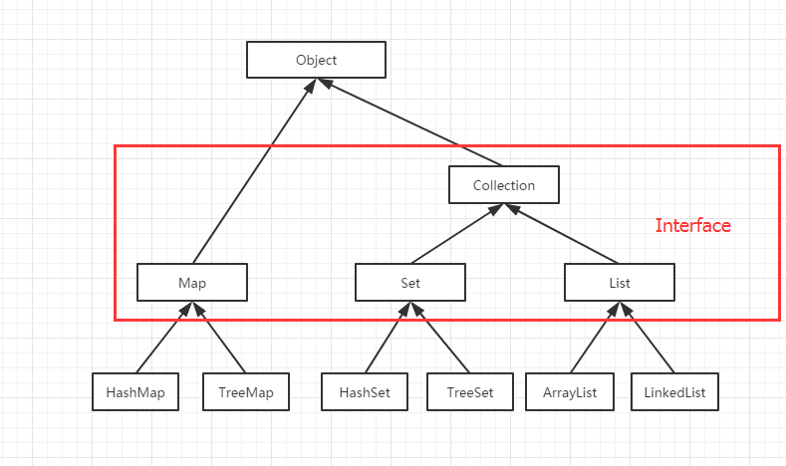 | 日期时间格式化： 方式一：使用SimpleDateFormat类 String time = "2018年01月10日"; //格式化前的日期格式 SimpleDateFormat sdf1 = new SimpleDateFormat("yyyy年MM月dd日"); //格式化后的日期格式 SimpleDateFormat sdf2 = new SimpleDateFormat("yyyy-MM-dd"); //SimpleDateFormat parse()方法将原日期字符串转化为Date对象 Date date = sdf1.parse(time); //SimpleDateFormat format()方法将Date对象格式化为指定格式 String convertTime = sdf2.format(date); ----------------------------------------------------------------------- 方法二：使用Simple.format()方法 Date date = new Date(); // 年-月-日格式，4位年份 String convertDate = String.format("%tF", date); // 月/日/年格式，2位年份 String convertDate = String.format("%tD", date); 其他格式为： %tc 返回全部日期和时间信息 %tr 时：分：秒 PM(AM)格式，12时制 %tT 时：分：秒 格式，24时制 %tR 时：分 格式，24时制 | DateFormat: DateFormat是一个抽象类，是SimpleDateFormat的直接父类，用来进行date/time的格式化与解析，其中： format为从日期到文本的转换，即 Date对象->text parse 为从文本到日期的转换，即 text->Date对象 使用静态工厂方法获得DateFormat实例： DateFormat df = DateFormat.getInstance(); DateFormat df = DateFormat.getDateIntance(); DateFormat df = DateFormat.getTimeInstance(); DateFormat df = DateFormat.getDateTimeInstance(); 以上获得DateFormat实例的方法除了getInstance(), 其他的都可以带int formatStyle或Locale参数用来指定格式化样式或地区，其中格式化样式如： SHORT is completely numeric, such as 12.13.52 or 3:30pm MEDIUM is longer, such as Jan 12, 1952 LONG is longer, such as January 12, 1952 or 3:30:32pm FULL is pretty completely specified, such as： Tuesday, April 12, 1952 AD or 3:30:42pm PST. DateFormat内部也有一个Calendar引用，for calculating the date-time fields and the instant of time，故有方法： getCalendar()： Gets the calendar associated with this date/time formatter. setCalendar(Calendar newCalendar)： Set the calendar to be used by this date format. 此外DateFormat也可以设置是否使用lenient模式： isLenient()： Tell whether date/time parsing is to be lenient. setLenient(boolean lenient)： Specify whether or not date/time parsing is to be lenient. | 从客户端来看，SSH提供两种级别的安全验证: 第一种级别（基于口令的安全验证） 只要知道自己帐号和口令，就可以登录到远程主机. 所有传输的数据都会被加密，但是不能保证正在连接的服务器是真正的服务器. 可能会有别的服务器在冒充真正的服务器，也就是受到“中间人”攻击. 第二种级别（基于密匙的安全验证） 必须为自己创建一对密匙，并把公匙放在需要访问的服务器上. 步骤为： 1.远程服务器持有公钥，当有用户进行登录，服务器就会随机生成一串字符串，然后发送给正在进行登录的用户 2.用户收到远程服务器发来的字符串，使用与远程服务器公钥配对的私钥对字符串进行加密，再发送给远程服务器 3.服务器使用公钥对用户发来的加密字符串进行解密，得到的解密字符串如果与之前的随机字符串一样，那么判断为登录成功 (RSA的密钥是一对，用一个加密，用另一个才能解密, 不管用哪一个加密，只要用另一个解密就行) 与第一种级别相比，第二种级别不需要在网络上传送口令. 第二种级别不仅加密所有传送的数据，而且“中间人”这种攻击方式也是不可能的(因为他没有你的私人密匙), 但是整个登录的过程可能需要10秒. |  | 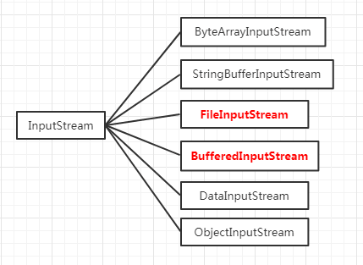 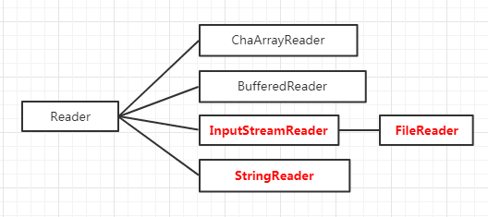 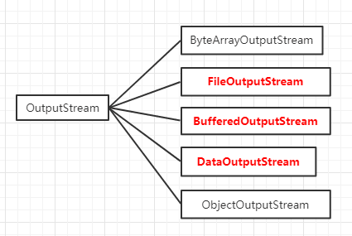 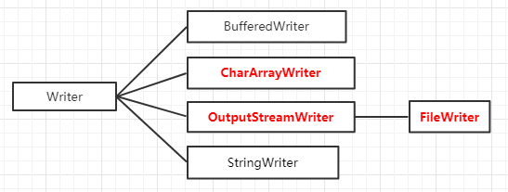
迭代器： 迭代器是一种设计模式，它是一个对象，可以用来遍历序列中的所有对象而不需要了解该序列的底层结构. 迭代器通常被称为"轻量级"对象，因为创建它的代价小. iterator功能简单，并且只能单向移动. 为List设计的ListIterator具有更多的功能，可以从两个方向遍历List，也可以从List中插入和删除元素. iterator()是接口 Iterable<T> 中定义的方法，Iterable<T> 被Connection实现, 返回一个Iterator<T>实例. Iterator<T>也是一个接口,该接口中声明了迭代器所具有的hasNext()、next()、remove()三个方法. iterator使用步骤： 1、使用方法iterator()要求容器返回一个Iterator 2、使用hasnext()检查序列中是否还有元素 3、使用Iterator对象的next()方法获得序列的下一个元素 如： List list = new ArrayList(); liat.add("this is a string"); Iterator iterator = list.iterator(); while(iterator.hasNext()){ String str = (String)iterator.next(); } remove()方法从底层集合中删除由该iterator的next()返回的元素.remove()只能在每个next()后调用一次. 在迭代过程中，若通过remove()之外的其他方法修改了底层集合，则Iterator的行为是不确定的，如: Iterator iterator = list.iterator(); while(iterator.hasNext()) { String str = (String) iterator.next(); if("eee".equals(str)) { iterator.remove(); } } |  |  | 生成密钥对： ssh-keygen 所有操作采用默认模式会在用户主目录下的.ssh/生成id_rsa/id_rsa.pub 登录远程服务器： 登录之前，需先把id_rsa.pub的内容拷贝到服务器要登录用户主目录下 .ssh/authorized_keys中(若以root用户登录远程服务器，那么公钥内容应该保存在 /root/.ssh/authorized_keys中)，上传完毕后，执行： ssh root@服务器地址（如ssh root@192.168.1.1） 首次登录会出现： The authenticity of host '192.168.1.1 (192.168.1.1)' can't be established. ECDSA key fingerprint is SHA256:61U/SJ4n/QdR7oKT2gaHNuGxhx98saqMfzJnzA1XFZg. Are you sure you want to continue connecting (yes/no)? 为了避免中间人攻击，ssh在首次登录的时候会返回服务器上的公钥指纹，用户需要自己手动去对比该指纹是否和id_rsa.pub的指纹一样，一样则输入yes登录成功. 第一次登录之后，在本机的$HOME/.ssh/目录下就会生成一个known_hosts的文件,该文件记录了远程主机ip和远程主机对应的公钥指纹. 下次登录时，远程主机发送过来的公钥指纹就会直接和known_hosts文件中对应ip的公钥指纹比对. | groupId、artifactId、version确定一个唯一的依赖，比如有一个mybatis的依赖: <dependency> <groupId>org.mybatis</groupId> <artifactId>mybatis</artifactId> <version>3.2.5</version> </dependency> 那么mybatis的jar包应该在 %Maven仓库地址%\org\mybatis\mybatis\3.2.5\ 路径下. 先groupId，再artifactId，最后version，每个名字都是一级目录的名字 |  | String str = "This is test string"; String result = new String(str.getBytes("UTF-8"), "UTF-8");
 |  | SimpleDateFormat类： SimpleDateFormat是DateFormat的子类，除了具有DateFormat类的全部功能外，SimpleDateFormat还可以用来转换日期的显示格式，此时在利用该类的构造方法创建SimpleDateFormat对象时，需要传入显示格式，如： String time = "2018年01月10日"; //构造方法传入源字符串的日期格式 SimpleDateFormat sdf1 = new SimpleDateFormat("yyyy年MM月dd日"); //构造方法传入格式化后的日期格式 SimpleDateFormat sdf2 = new SimpleDateFormat("yyyy-MM-dd"); //parse()将String转换为Date对象 Date date = sdf1.parse(time); //format()将Date对象转换为String String convertTime = sdf2.format(date);
正则表达式： 正则表达式的两个类Pattern/Matcher构造方法都是private的.匹配并返回指定字符串如下： //1. 将指定的模式编译到Pattern对象 Pattern p = Pattern.compile("\\d+"); //2. 用Pattern对象去匹配被匹配的字符串，返回Matcher对象 Matcher m = p.matcher("被匹配的字符串"); //3. find()若匹配存在，返回true if(m.find()){ //4. group()得到匹配的字符串 String content = m.group(); } 注释正斜线/, 转义反斜线\, 对\本身转义则为\\ 其他重要方法如下： |  | Calendar: Calendar是一个抽象类，提供对日历的管理，GregorianCalendar是Calendar的直接子类，可以通过getInstance()得到Calendar的实例： Calendar calendar = Calendar.getInstance(); 其中返回的calendar就是一个GregorianCalendar对象，即： if(calendar instanceof GregorianCalendar){} 返回true Calendar的month从0开始，也就是全年12个月由 0-11 表示. Calendar.DAY_OF_WEEK 定义和值如下： Calendar.SUNDAY = 1 Calendar.MONDAY = 2 Calendar.TUESDAY = 3 Calendar.WEDNESDAY = 4 Calendar.THURSDAY = 5 Calendar.FRIDAY = 6 Calendar.SATURDAY = 7 Calendar和Date的转换： Calendar calendar = Calendar.getInstance(); //从Calendar对象中获取 Date 对象 Date date = calendar.getTime(); //将Date对象反应到Calendar对象中， calendar.setTime(date); 计算时间差： 可用 Calendar.getTimeInMillis() 取得两个时间的微秒级的时间差，再加以换算，比如获得相差天数： // 得微秒级时间差 long val = calendarEnd.getTimeInMillis() - calendarBegin.getTimeInMillis(); // 换算后得到天数 long day = val / (1000 * 60 * 60 * 24); Calendar的三个重要方法： set(f, value) 将Calendar字段f更改为value, 它设置了一个内部成员变量，以指示字段f已经被更改.尽管字段f是i立即更改的，但是直到下次调用get()/getTime()/getTimeInMillis()/add()/roll()时才会重新计算日历的时间值，因此多次调用set()不会触发多次不必要的计算 add(f, delta) 将偏移量delta添加到字段f中，相当于调用set(f, get(f)+delta), 但会根据2个add规则进行调整, 此外，add()会让日历系统强制重新计算日历所有字段. roll(f, delta) 将偏移量delta添加到f字段中，相当于调用add(f, delta)，但会根据roll规则进行调整. 一次为Calendar设置各字段值方法： set(int year, int month, int date, int hourOfDay, int minute, int second)： Sets the values for the fields YEAR, MONTH, DAY_OF_MONTH, HOUR, MINUTE, and SECOND. | 对多台远程服务器的登录配置: 有时候需要连接多台远程服务器，不同的服务器不能共用一套私钥. 但从上面的连接流程可以看到，ssh默认是去读取$HOME/.ssh/id_rsa文件作为私钥登录. 若想针对不同的服务器使用不同的私钥进行登录，需要在.ssh 目录下编写config文件进行配置。 config配置很简单, 只需指明哪个用户登录哪台远程服务器时需要使用哪个私钥即可,如： Host github.com User jaychen IdentityFile ~/.ssh/id_rsa.github Host 192.168.1.1 User ubuntu IdentityFile ~/.ssh/id_rsa.xxx 上面config文件字段含义如下： Host - 表示远程主机的 ip, 除了使用 ip 地址, 也可以直接使用网址 User - 表示登录远程主机的用户 IdentityFile - 表示使用哪个私钥文件 编写config文件之后，需把config文件的权限改为rw-r--r--. 如果权限过大，ssh会禁止登录. |  | 逐行从文本文件中读取数据： 1、找到文本文件 2、包装成文件输入流 3、再将字节流转换成字符流 4、将字符流包装成带缓冲区字符流 5、调用带缓冲区字符流的readLine()按行读取数据 File file = new File("C:\\yangjia_more.txt"); if (file.exists()) { try { FileInputStream source1 = new FileInputStream(file); InputStreamReader source2 = new InputStreamReader(source1); BufferedReader reader = new BufferedReader(source2); String data = null; while ((data = reader.readLine()) != null) { //对data的处理操作 } reader.close(); } catch (FileNotFoundException e) { // } catch (IOException e) { // } } FileReader/FileWriter字符流对应FileInputStream/FileOutputStream字节流，分别用来对文件中的字符和字节进行读取与写入.
Pattern类： String[] split("被分隔字符串")：用指定模式分隔字符串，返回String[] Pattern p = Pattern.compile("\\d+"); String[] str = p.split("This is a28 year-old dog"); Pattern.matches(String regex, "被匹配字符串"):静态方法，当字符串和模式全匹配时，返回true. 此方法可在不使用Matcher类时进行简单匹配操作. System.out.println("===>" + Pattern.matches("\\d+", "1234")); //===>true Matcher matcher("被匹配字符串")：用模式匹配指定字符串，返回Matcher ---------------------------------------------------------------------------------------- Matcher类： boolean matches()/lookingAt()/find():三个不同的匹配方法，用于条件表达式中的判断. matches() -> 整个字符串匹配模式，返回true lookingAt() -> 字符串前面部分匹配模式，返回true find() -> 字符串中有一部分匹配模式，返回true 获取模式匹配到的子字符串信息的方法： int start() : 返回匹配到的子字符串在原字符串中的索引 int end() : 返回匹配到的子字符串最后一个字符在原字符串中的索引+ 1 String group() : 返回匹配到的子字符串 如： Pattern p = Pattern.compile("\\d+"); Matcher m = p.matcher("aaa2223bb"); m.find(); //匹配2223, 返回true m.start(); //返回3 m.end(); //返回7,返回的是2223后的索引号 m.group(); //返回2223
 |  |  |  |  | 带缓冲区的字节流： BufferedInputStream构造方法为： BufferedInputStream(InputStream in) BufferedInputStream(InputStream in, int size) BufferedOutputStream构造方法为： BufferedOutputStream(outputStream out) BufferedOutputStream(outputStream out, int size) 第一种形式都是创建一个带有32字节的缓存区，第二种形式则按指定大小创建缓存区. BufferedOutputStream有一个flush()方法将缓存区的数据强制输出完. ----------------------------------------------------------------------------- 带缓冲区的字符流： BufferedReader构造方法为: BufferedReader(Reader in) BufferedReader(Reader in, int size) BufferedWriter构造方法为： BufferedWriter(Writer out) BufferedWriter(Writer out, int size) 第一种形式都是创建一个带有32字节的缓存区，第二种形式则按指定大小创建缓存区. BufferedReader类常用方法为： read()：读取一个字符 readLine():读取一个文本行，将其作为字符串返回 BufferedWriter类常用方法为： write(String s, int off, int len):写入字符串的一部分 flush():刷新该输出流的缓存 newLine()：写入一个行分隔符 使用BufferedWriter的write()方法时，数据并没有被立刻写入输出流，而是首先写入到缓存区，调用flush()将缓存区的数据立刻写入到输出流.
捕获组： |  | Set()不会立即计算日历的时间值，除非调用get()/getTime()/getTimeInMillis()/ add()/roll()方法, 如： Calendar calendar = Calendar.getInstance(); calendar.set(1999, 7, 31); // 1999-8-31 //字段立即更新则1999-10-01，但字段不会立即更新，故为1999-09-31 calendar.set(Calendar.MONTH, Calendar.SEPTEMBER); //直接输出会立即更新canlendar，输出1999-10-01 //System.out.println(String.format("%tF", calendar.getTime())); //上步未更新calendar, 故是将1999-09-31更改为1999-09-30 calendar.set(Calendar.DAY_OF_MONTH, 30); //输出1999-09-30 System.out.println(String.format("%tF", calendar.getTime()));
子表达式反向引用： 贪婪匹配： |  | Add规则： 1. 调用后f字段的值减去调用前f字段的值等于delta，若字段f的值超出其范围，则下一个更大的字段会递增或递减，并将字段值调整回其范围内. 即2018-01-30中的Day加5后将变为2018-02-04. 2. 调用后f字段的值发生变化，更小的字段会被调整为尽量接近于所期望的值. 如： 假定GregorianCalendar最初被设置为1999年8月31日, 调用add(Calendar.MONTH,13)会将日历设置为2000年9月30日. 规则1将MONTH字段设置为September，因为向August添加13个月得出的就是下一年的September. 规则2将DAY_OF_MONTH设置为30, 因为在GregorianCalendar中，DAY_OF_MONTH不可能是9月31日，9月30日是最可能的值. 尽管它是一个更小的字段，但不能根据规则2调整DAY_OF_WEEK，因为在GregorianCalendar中的月份发生变化时，该值也需要发生变化.
 |  | roll规则： 在完成调用后，更大的字段不变化;更小的字段会被调整为尽量接近于所期望的值. 如： Date date = new Date(); Calendar calendar = Calendar.getInstance(); for (int i = 0; i < 1105; i++) { calendar.setTime(date); calendar.roll(Calendar.DAY_OF_MONTH, -i); date = calendar.getTime(); } 上述代码的Calendar.DAY_OF_MONTH不断减少，但date对象只是Day在不断循环减少，Year和Month却不变. 假如当前为2018-03-31, 执行calendar.roll(Calendar.MONTH, -1)后，calendar对象将为2018-02-28, Day由31变为28, 但溢出的3天不会对Month产生影响.
 |  | GregorianCalendar: GregorianCalendar是Calendar的直接子类，提供了世界上大多数国家/地区使用的标准日历系统. 是一种混合日历，可由调用者通过调用 setGregorianChange() 来更改起始日期. Calendar类是一个抽象类，它为特定瞬间与一组日历字段(诸如YEAR、MONTH、DAY_OF_MONTH、HOUR等)之间的转换提供了一些方法，并为操作日历字段(例如获得下星期的日期)提供了一些方法. 创建一个代表任意日期的日历可以使用GregorianCalendar类的构造函数: GregorianCalendar(int year, int month, int date) 注意月份的表示,一月是0,二月是1,以此类推,则12月是11. 大多数人习惯于使用单词而不是使用数字来表示月份，这样程序也许更易读. 父类Calendar使用常量来表示月份：JANUARY, FEBRUARY等等. 所以，创建Wilbur 和 Orville制造第一架动力飞机的日期(December 17, 1903),可以使用： GregorianCalendar firstFlight = new GregorianCalendar(1903, Calendar.DECEMBER, 17); 下面的格式也代表(December 17, 1903): GregorianCalendar firstFlight = new GregorianCalendar(1903, 11, 17);

